시작
선입선출(FIFO)

재고 관리
방법 및
시작하기

이동평균(MA)
엑셀 관리 실전예제 #1

'재고 관리'는 업종을 불문하고 모든 분야에서 필수적으로 요구하는 업무 중 하나입니다.
이번 강의에서는 재고 실물 흐름(선입선출=FIFO=First In First Out) 관리방법과 재고 원가흐름(이동평균=MA=Moving Average) 관리 방법을 엑셀 실전 예제와 함께 단계별로 알아봅니다.
1강 : 선입선출 vs. 이동평균의 차이점 / 이동평균 실전예제
2강 : 선입선출 재고관리 실전예제

서론
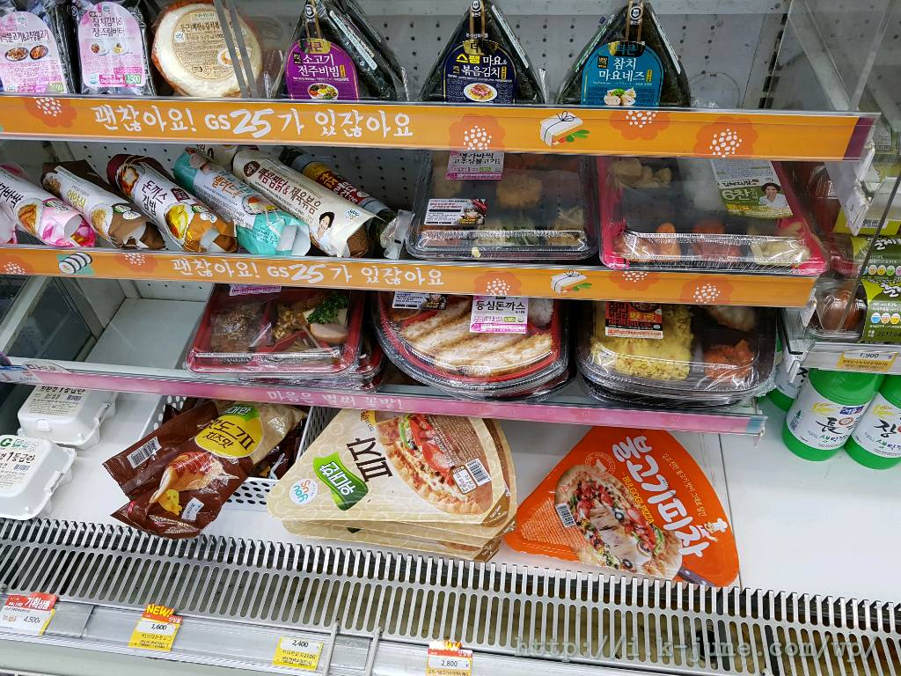
0. 재고 관리에는 정답이 없다
다음 페이지
이전 페이지
 | 서론 페이지
선입선출 예제
이동평균 예제
하지만..!

 | ▶ 반드시 지켜지는 (꼭 그래야만 하는) 규칙이 있다. 🡺 *회계적 관점

 | 수량 : | 기초재고량 | + | 입고수량 | - | 출고수량 | = | 기말재고량

 | ? : | ? |  |  |  |  |  |  | 🡢 선입선출, 이동평균, 후입선출, 총평균

 | 금액 : | 기초재고액 | + | 입고금액 | - | 출고금액 | = | 기말재고액

 | ▶ 물류적인 관점에서는, 선입선출, 후입선출 등의 기준이 있다. (하지만 대부분 지켜지지 않는 것이 현실.. [편의점 제외])

1
1. 선입선출 vs 이동평균법이란? (회계적인 관점)
다음 페이지
이전 페이지
 | 1 페이지

 | 1 | 2 | 3 | 4 | 5 | 6

수량 | 5 | 10 | 15 | 5 | 10 | 15 | 60
단가 | 500 | 300 | 200 | 500 | 500 | 300 | 342
금액 | 2,500 | 3,000 | 3,000 | 2,500 | 5,000 | 4,500 | 20,500

선입선출 예제
20개 판매 |  |  |  |  |  |  |  |  | 10개 입고 |  |  |  |  |  |  |  |  | 15개 판매

3
3
 | 1 | 2 | 3 | 4 | 5 | 6 |  |  |  | 1 | 2 | 3 | 4 | 5 | 6 | 7 |  |  | 1 | 2 | 3 | 4 | 5 | 6 | 7

수량 | 0 | 0 | 10 | 5 | 10 | 15 | 40 |  | 수량 | 0 | 0 | 10 | 5 | 10 | 15 | 10 | 50 | 수량 | 0 | 0 | 0 | 0 | 10 | 15 | 10 | 35
단가 | 0 | 0 | 200 | 500 | 500 | 300 | 350 |  | 단가 | 0 | 0 | 200 | 500 | 500 | 300 | 200 | 320 | 단가 | 0 | 0 | 0 | 0 | 500 | 300 | 200 | 329
금액 | 0 | 0 | 2,000 | 2,500 | 5,000 | 4,500 | 14,000 |  | 금액 | 0 | 0 | 2,000 | 2,500 | 5,000 | 4,500 | 2,000 | 16,000 | 금액 | 0 | 0 | 0 | 0 | 5,000 | 4,500 | 2,000 | 11,500
 |  |  |  |  |  |  |  |  |  |  |  |  |  |  | 14,000
판매수량 | 5 | 10 | 5 |  |  |  | 20 |  |  |  |  |  |  |  |  |  |  | 판매수량 |  |  | 10 | 5 |  |  |  | 15
단가 | 500 | 300 | 200 |  |  |  | 325 |  |  |  |  |  |  |  |  |  |  | 단가 |  |  | 200 | 500 |  |  |  | 300
금액 | 2,500 | 3,000 | 1,000 |  |  |  | 6,500 | 20,500 |  |  |  |  |  |  |  |  |  | 금액 | 0 | 0 | 2,000 | 2,500 |  |  |  | 4,500 | 16,000

이동평균 예제
20개 판매 |  |  |  |  |  |  |  |  | 10개 입고

3
3
 | 1 | 2 | 3 | 4 | 5 | 6 |  |  |  | 1 | 2 | 3 | 4 | 5 | 6 | 7 |  |  | 1 | 2 | 3 | 4 | 5 | 6 | 7

수량 | 5 | 10 | 15 | 5 | 10 | 15 | 60 |  | 수량 | 0 | 0 | 10 | 5 | 10 | 15 | 10 | 50 | 수량 | 0 | 0 | 0 | 0 | 10 | 15 | 10 | 35
단가 | 500 | 300 | 200 | 500 | 500 | 300 | 342 |  | 단가 | 0 | 0 | 342 | 342 | 342 | 342 | 200 | 313 | 단가 | 0 | 0 | 0 | 0 | 313 | 313 | 313 | 313
금액 | 2,500 | 3,000 | 3,000 | 2,500 | 5,000 | 4,500 | 20,500 |  | 금액 | 0 | 0 | 3,417 | 1,708 | 3,417 | 5,125 | 2,000 | 15,667 | 금액 | 0 | 0 | 0 | 0 | 3,133 | 4,700 | 3,133 | 10,967
 |  |  |  |  |  |  |  |  |  |  |  |  |  |  | 13,667
수량 | 0 | 0 | 10 | 5 | 10 | 15 | 40 |  | 수량 | 0 | 0 | 10 | 5 | 10 | 15 | 10 | 50 | 판매수량 |  |  | 10 | 5 |  |  |  | 15
단가 | 0 | 0 | 342 | 342 | 342 | 342 | 342 |  | 단가 | 0 | 0 | 313 | 313 | 313 | 313 | 313 | 313 | 단가 |  |  | 313 | 313 |  |  |  | 313
금액 | 0 | 0 | 3,417 | 1,708 | 3,417 | 5,125 | 13,667 |  | 금액 | 0 | 0 | 3,133 | 1,567 | 3,133 | 4,700 | 3,133 | 15,667 | 금액 | 0 | 0 | 3,133 | 1,567 |  |  |  | 4,700 | 15,667

물건이 입고되면
현재고+입고재고 기준
평균 단가로 조정
판매수량 | 5 | 10 | 5 |  |  |  | 20
단가 | 342 | 342 | 342 |  |  |  | 342
금액 | 1,708 | 3,417 | 1,708 |  |  |  | 6,833 | 20,500

2
2. 이동평균법 재고 관리 데이터 관리 예제 #1
다음 페이지
이전 페이지
 | 2 페이지
선입선출 예제
이동평균 예제
날짜 | 입고량 | 출고량 | 단가 | 금액 | 잔고량 | 잔고금액 | 원가
2020-01-01 | 10 |  | 300 | 3,000 | 10 | 3,000 | 300
2020-01-02 |  | 5 | 300 | -1,500 | 5 | 1,500 | 300
2020-01-03 | 10 |  | 500 | 5,000 | 15 | 6,500 | 433
 |  |  | 0 | - | 15 | - | -
 |  |  | 0 | - | 15 | - | -
 |  |  | 0 | - | 15 | - | -
 |  |  | 0 | - | 15 | - | -
 |  |  | 0 | - | 15 | - | -
 |  |  | 0 | - | 15 | - | -
 |  |  | 0 | - | 15 | - | -
 |  |  | 0 | - | 15 | - | -
 |  |  | 0 | - | 15 | - | -
 |  |  | 0 | - | 15 | - | -
 |  |  | 0 | - | 15 | - | -
 |  |  | 0 | - | 15 | - | -
 |  |  | 0 | - | 15 | - | -
 |  |  | 0 | - | 15 | - | -
 |  |  | 0 | - | 15 | - | -
 |  |  | 0 | - | 15 | - | -
 |  |  | 0 | - | 15 | - | -
 |  |  | 0 | - | 15 | - | -
 |  |  | 0 | - | 15 | - | -
 |  |  | 0 | - | 15 | - | -
 |  |  | 0 | - | 15 | - | -
 |  |  | 0 | - | 15 | - | -
 |  |  | 0 | - | 15 | - | -
 |  |  | 0 | - | 15 | - | -
 |  |  | 0 | - | 15 | - | -
 |  |  | 0 | - | 15 | - | -
 |  |  | 0 | - | 15 | - | -

2-1
2. 이동평균법 재고 관리 데이터 관리 예제 #1
다음 페이지
이전 페이지
 |  | 2-1 페이지

날짜 | 기초 | 1 |  |  | 2 |  |  | 3 |  |  | 4 |  |  | 5 |  |  | 6 |  |  | 합계
제품명 | 재고 | 입고 | 출고 | 잔고 | 입고 | 출고 | 잔고 | 입고 | 출고 | 잔고 | 입고 | 출고 | 잔고 | 입고 | 출고 | 잔고 | 입고 | 출고 | 잔고 | 입고 | 출고 | 재고
USB | 24 |  | 10 | 14 |  | 5 | 9 | 10 | 10 | 9 |  | 4 | 5 | 30 | 10 | 25 |  | 10 | 15 | 40 | 49 | 15
모니터 | 22 |  | 5 | 17 |  | 6 | 11 | 30 | 5 | 36 |  | 10 | 26 |  |  | 26 |  | 4 | 22 | 30 | 30 | 22
노트북 | 50 |  | 2 | 48 |  | 32 | 16 | 20 | 10 | 26 |  | 8 | 18 |  | 5 | 13 |  |  | 13 | 20 | 57 | 13
키보드 | 12 |  | 10 | 2 | 4 | 2 | 4 | 10 | 3 | 11 |  | 2 | 9 | 40 |  | 49 |  | 3 | 46 | 54 | 20 | 46
선풍기 | 36 |  | 5 | 31 |  | 5 | 26 | 20 | 5 | 41 |  | 13 | 28 |  | 3 | 25 |  | 2 | 23 | 20 | 33 | 23
마우스 | 37 |  | 16 | 21 |  | 1 | 20 | 50 | 2 | 68 |  | 25 | 43 | 30 | 2 | 71 |  | 3 | 68 | 80 | 49 | 68
합계 | 181 | 0 | 48 | 133 | 4 | 51 | 86 | 140 | 35 | 191 | 0 | 62 | 129 | 100 | 20 | 209 | 0 | 22 | 187 | 244 | 238 | 187

▶ 함수 공식을 사용한 데이터 정규화 방법은 아래 링크를 참고해주세요
www.oppadu.com/엑셀-데이터-분석-정규화-방법/

3
2. 이동평균법 재고 관리 실전 예제 (제품이 1개일 경우)
다음 페이지
이전 페이지
 | 3 페이지
선입선출 예제
이동평균 예제
입고내역 |  |  |  |  | 판매내역 |  |  |  |  |  | 잔고내역 |  |  | 기준일

순번 | 입고일 | 단가 | 수량 | 금액 | 판매일 | 수량 | A | B | 단가 | 금액 | 수량 | 단가 | 금액 | 2020-01-04
 |  | 0 | 400 | 0 |  | 200 | 0 | 0 | 0 | 0 | 0 | 0 | 0

1 | 2020-01-01 | 3,500 | 100 |  | 2020-01-02 | 50
2 | 2020-01-02 | 3,600 | 100 |  | 2020-01-03 | 100
3 | 2020-01-03 | 3,700 | 100 |  | 2020-01-02 | 50
4 | 2020-01-04 | 3,800 | 100

4
2. 이동평균법 재고 관리 실전 예제 (제품이 여러개일 경우)
다음 페이지
이전 페이지
 | 4 페이지
선입선출 예제
이동평균 예제
필요시 판매번호, 고객정보 등 추가
입고내역 |  |  |  |  |  | 판매내역 |  |  |  |  | 잔고내역 |  |  |  | 기준일

순번 | 입고일 | 제품명 | 단가 | 수량 | 금액 | 판매일 | 제품명 | 수량 | 단가 | 금액 | 제품명 | 수량 | 단가 | 금액 | 2020-01-06
 |  |  | 12,500 | 650 | 1,540,000 |  |  | 60 | 4,275 | 126,750 |  | 590 | 7,175 | 1,413,250

1 | 2020-01-01 | USB | 2,100 | 100 | 210,000 | 2020-01-02 | USB | 50 | 2,100 | 105,000 | USB | 190 | 2,175 | 413,250
2 | 2020-01-03 | 선풍기 | 3,100 | 100 | 310,000 | 2020-01-04 | USB | 10 | 2,175 | 21,750 | 선풍기 | 200 | 3,200 | 640,000
3 | 2020-01-04 | USB | 2,200 | 150 | 330,000 |  |  |  | 0 | 0 | 키보드 | 200 | 1,800 | 360,000
4 | 2020-01-05 | 키보드 | 1,800 | 200 | 360,000 |  |  |  | 0 | 0 | 노트북 | 0 | 0 | 0
5 | 2020-01-06 | 선풍기 | 3,300 | 100 | 330,000 |  |  |  | 0 | 0 |  | 0 | 0 | 0
 |  |  |  |  | 0 |  |  |  | 0 | 0 |  | 0 | 0 | 0
 |  |  |  |  | 0 |  |  |  | 0 | 0 |  | 0 | 0 | 0
 |  |  |  |  | 0 |  |  |  | 0 | 0 |  | 0 | 0 | 0
 |  |  |  |  | 0 |  |  |  | 0 | 0 |  | 0 | 0 | 0
 |  |  |  |  | 0 |  |  |  | 0 | 0 |  | 0 | 0 | 0
 |  |  |  |  | 0 |  |  |  | 0 | 0 |  | 0 | 0 | 0
 |  |  |  |  | 0 |  |  |  | 0 | 0 |  | 0 | 0 | 0
 |  |  |  |  | 0 |  |  |  | 0 | 0 |  | 0 | 0 | 0
 |  |  |  |  | 0 |  |  |  | 0 | 0 |  | 0 | 0 | 0
 |  |  |  |  | 0 |  |  |  | 0 | 0 |  | 0 | 0 | 0
 |  |  |  |  | 0 |  |  |  | 0 | 0
 |  |  |  |  | 0 |  |  |  | 0 | 0
 |  |  |  |  | 0 |  |  |  | 0 | 0
 |  |  |  |  | 0 |  |  |  | 0 | 0
 |  |  |  |  | 0 |  |  |  | 0 | 0
 |  |  |  |  | 0 |  |  |  | 0 | 0
 |  |  |  |  | 0 |  |  |  | 0 | 0
 |  |  |  |  | 0 |  |  |  | 0 | 0
 |  |  |  |  | 0 |  |  |  | 0 | 0
 |  |  |  |  | 0 |  |  |  | 0 | 0

수고하셨습니다
이번 강의 마지막 페이지입니다. 고생하셨습니다!^^*
이전 페이지

오빠두엑셀이 제공하는 다양한 엑셀 자료를 확인해보세요.


유튜브 무료 영상강의

E-Book 교재 다운로드

오빠두엑셀 유튜브 채널을 구독 후 알람설정하시면 매주 새로운 엑셀강의 소식을 가장 빠르게 접하실 수 있습니다.
오빠두엑셀 홈페이지에 오시면 관련 E-Book 교재를 무료료 다운로드 하실 수 있습니다.

유튜브채널
바로가기 ▶
홈페이지 바로가기 ▶


엑셀 커뮤니티에 질문하기
회원님들과 소통하며 서로간에 문제를 공유하고 같이 해결할 수 있는 엑셀커뮤니티가 준비되어있습니다.

엑셀커뮤니티 바로가기▶

